Hoja1
ID | Problema | Prioridad | Estatus | Screenshot | URL
1 | Página de recuperación de contraseña en inglés no existe. |  | MEDIA |  | 404 Not Found (rolplay.net)
2 | Corregir color en botones dentro de las tarjetas de actividad. |  | BAJA
3 | Falta selector de idioma de interfaz en vista de Admin |  | ALTA
4 | Cambiar textos de selector de idioma de interfaz, y acotar a solo Español e Inglés |  | ALTA | 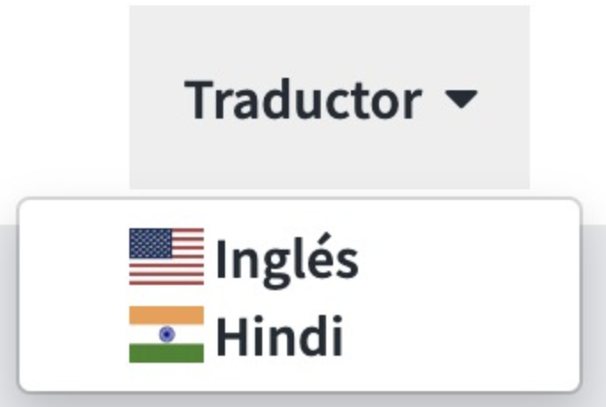
5 | Textos pendientes de traducir |  | BAJA |  | https://rolplay.net/es/poll.php
6 | DIEGO - Validar sinónimos en frases y palabras |  | 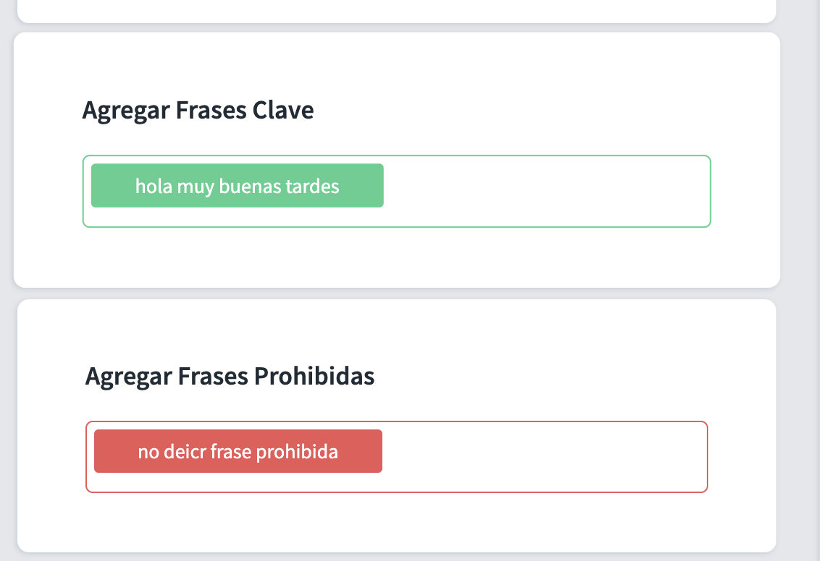 ALTA |  | https://rolplay.net/es/exercise.php
7 | Corrección de texto a "No te preocupes, mantén los valores por defecto." |  | BAJA |  | https://rolplay.net/es/exercise.php
8 | DIEGO - Al momento de querer duplicar un ejercicio, aparece error. |  | ALTA | 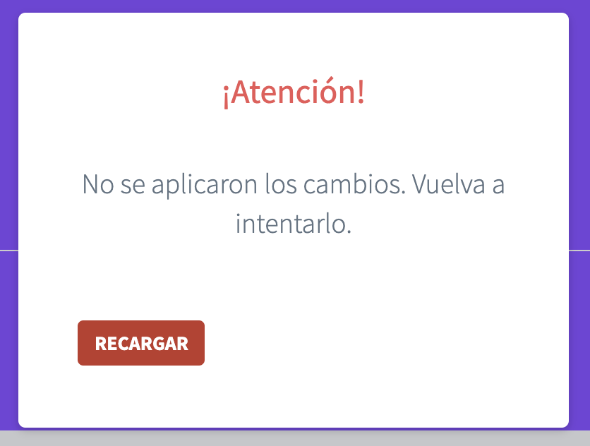 | https://rolplay.net/es/poll.php
9 | Diego - agregar botón para Duplicar con Baseline (solo está en rolplay.mx) |  | ALTA | 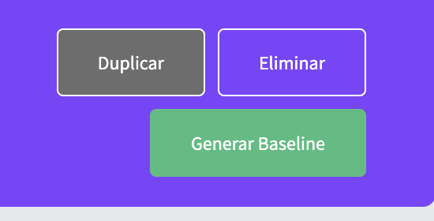
10 | Al usar la funcion de grabado de respuesta modelo, se traba la subida de video (sólo durante la corrección de actividad; esto no ocurre durante la creación del ejercicio) |  | MEDIA |  | https://rolplay.net/es/anw_qt.php
11 | Al usar la función de regrabar video introducción, aparece error de carga |  | ALTA |  | https://rolplay.net/es/re2cording_intro.php
12 | el diálogo de Selecccionar video para subida aparece en inglés |  | BAJA
13 | Revisar elementos de paginación y listas, para que desplieguen el idioma correcto |  | BAJA
14 | Corregir aspecto visual de las notificaciones |  | BAJA |  | https://rolplay.net/es/notify.php
15 | Validar el correcto funcionamiento y envío de notificaciones por correo |  | BAJA |  | https://rolplay.net/es/notify.php
16 | El formulario para crear usuario nuevo tiene bloquedada la scrollbar (no puedo accesar a todos los campos del formulario |  | ALTA |  | Usuarios (rolplay.net)
17 | Agregar espacios adicionales entre los campos dinámicos y estáticos |  | BAJA |  | Usuarios (rolplay.net)
18 | Validar carga automática de usuarios usando el template en CSV (y subiéndolo con datos) |  | BAJA |  | Importar usuarios (rolplay.net)
19 | Sección de menu "Live Coach" debe decir "Videocoaching" (tanto en inglés como en español) y apuntar a un agendador demo de videocoaching |  | ALTA
20 | En versión inglés, el menú debe mostrar los dasshboards en tiempo real (muestran ahora puros screenshots) |  | ALTA
21 | En idioma inglés, al grabar video respuesta como participante, el analítico se queda trabado y no se despliegan resultados. |  | ALTA
22 | En español, considerar integrar menú de PERFECCIONATE y un apartado nuevo para la encuesta emocional de Diana |  | MEDIA
23 | JOSE MARIA - Curso de Micursor integrado al portal |  | ALTA
24 | Slineación de botones en la vista de resultados (en inglés y español |  | BAJA | 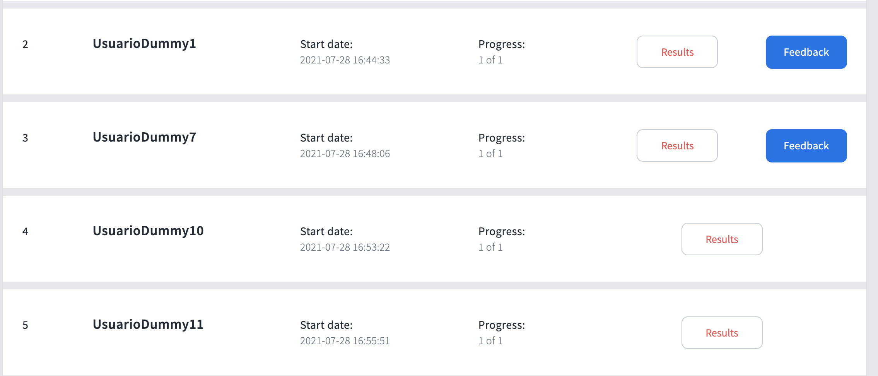 | https://rolplay.net/us/answers.php
25 | DIEGO - Definir el procedimiento para seleccionar cuál vista de resultados usaremos (ejemplo: vista default con todos los analíticos, o la versión de Shell tipo Semáforo) |  | BAJA
 | Probar módulo de comentarios Feedback de Admin (en idioma inglés y español) |  | BAJa |  | https://rolplay.net/us/feedback.php
26 | Renombrar botón de Comparativo a "Baseline" |  | BAJA | 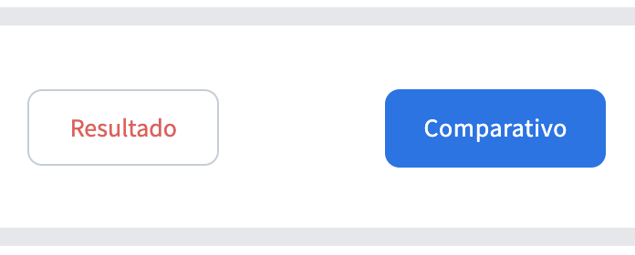 | answers-baseline.php

